备货发货
品名 | 产品图片 | 材质 | 尺寸 | sku | 数量 | 规格 | 市场价 | 含税价 | 市场价总额 | 包装后重量/KG | 包装尺寸-长/cm | 包装尺寸-宽/cm | 包装尺寸-高/cm | 体积m² | 总方数m² | 总重量 | 装柜地址 | 派送地址
 |  | 钢管+海绵 | 77*25*50 | YDC-J42-FO642 | 50 | F77-003科技布斜放换鞋凳黑架3层80咖色 | 52 |  | 2600 | 5.6 | 79 | 13 | 32 | 0.033 | 1.643 | 280 | 两地装 先装：河北宏坤农业机械科技有限公司 河北省廊坊市霸州市迎宾东道与采留线交叉口东南方向191米左右15097640696 最后装：河北省廊坊市永清县黄家堡村，王，16674266614
 |  | 钢管+海绵 | 77*25*50 | YDC-J42-FO641 | 110 | F77-004科技布斜放换鞋凳黑架3层80灰色 | 52 |  | 5720 | 5.6 | 79 | 13 | 32 | 0.033 | 3.615 | 616
 |  | 钢管+海绵 | 97*25*50 | YDC-J42-FO653 | 50 | F77-006科技布斜放换鞋凳黑架3层100灰色 | 59 |  | 2950 | 7 | 100 | 13 | 32 | 0.042 | 2.080 | 350
 |  | 钢管+海绵 | 97*25*50 | YDC-J42-FO654 | 50 | F77-005科技布斜放换鞋凳黑架3层100咖色 | 59 |  | 2950 | 7 | 100 | 13 | 32 | 0.042 | 2.080 | 350
 |  | 钢管+海绵 | 60*31*49 | YDC-J68-FO781 | 35 | F77-007科技布换鞋凳黑架3层60浅灰 | 36 |  |  | 4.5 | 60.5 | 32 | 15 | 0.029 | 1.016
 |  | 钢管+海绵 | 80*31*49 | YDC-J68-FO782 | 50 | F77-008科技布换鞋凳黑架3层80浅灰 | 17 |  | 850 | 5.2 | 80.5 | 32 | 15 | 0.0386 | 1.932 | 260
 |  | 钢管+海绵 | 100*31*49 | YDC-J68-FO783 | 50 | F77-009科技布换鞋凳黑架3层100浅灰 | 47 |  | 2350 | 6 | 100.5 | 32 | 13 | 0.0418 | 2.090 | 300
双盆花架 |  | 钢管+白理石板 | 80*30*30 | YDC-J62-FO741 | 30 | F27-035新中式花架80金架+白理石板 | 55 |  | 1650 | 4.2 | 80 | 31 | 6 | 0.015 | 0.446 | 126
 |  | 钢管+白理石板 | 100*30*30 | YDC-J62-FO742 | 30 | F27-037新中式花架100金架+白理石板 | 59 |  | 1770 | 4.7 | 99 | 31 | 6 | 0.018 | 0.552 | 141
 |  | 钢管+白理石板 | 80*30*30 | YDC-J62-FO743 | 30 | F27-027新中式花架80黑架+黑板 | 55 |  | 1650 | 4.2 | 80 | 31 | 6 | 0.015 | 0.446 | 126
 |  | 钢管+白理石板 | 100*30*30 | YDC-J62-FO744 | 30 | F27-030新中式花架100黑架+黑板 | 59 |  | 1770 | 4.7 | 99 | 31 | 6 | 0.018 | 0.552 | 141
吧台凳 |  | 钢管+科技布+海绵 | 42*37*75 | YDC-J66-FO756 | 30 | D17-091吧台凳N型皮革75灰色 | 65 |  | 1950 | 4 | 70 | 60 | 19 | 0.080 | 1.197 | 120
 |  | 钢管+科技布+海绵 | 42*37*75 | YDC-J66-FO757 | 30 | D17-092吧台凳N型皮革75米色 | 65 |  | 1950 | 4 | 70 | 60 | 19 | 0.080 | 1.197 | 120
 |  |  | 108*146.5*1 |  | 30 | 75吧椅纸箱 |  |  |  | 0.5 | 108 | 146.5 | 1 | 0.016 | 0.475 | 15
旋转化妆凳 |  | 钢管+科技布+海绵 | 38*38*57 | YDC-C20-HM086 | 20 | D17-127化妆椅旋转款灰色+黑金架 | 67 |  | 1340 | 3.6 | 43 | 42 | 20 | 0.036 | 0.722 | 72
玻璃转盘 |  | 铁+钢化玻璃 | 60*60*0.5 | YDC-J71-HM001 | 50 | F79-010转盘60玻璃银砂0.5【6517】 | 29.5 |  | 1475 | 6.5 | 60 | 60 | 4 | 0.014 | 0.720 | 325
 |  | 铁+钢化玻璃 | 80*80*0.5 | YDC-J71-HM002 | 50 | F79-011转盘80玻璃银砂0.5【6517】 | 38.5 |  | 1925 | 8.5 | 80 | 80 | 4 | 0.026 | 1.280 | 425
 |  | 铁+钢化玻璃 | 90*90*0.5 | YDC-J71-HM003 | 30 | F79-012转盘90玻璃银砂0.5【6517】 | 47.5 |  | 1425 | 9 | 90 | 90 | 4 | 0.032 | 0.972 | 270
 |  | 铁+钢化玻璃 | 80*80*0.5 | YDC-J71-FO791 | 30 | F79-008转盘80玻璃金砂0.5【6517】 | 38.5 |  | 1155 | 8.5 | 80 | 80 | 4 | 0.026 | 0.768 | 255
 |  | 铁+钢化玻璃 | 90*90*0.5 | YDC-J71-FO792 | 50 | F79-009转盘90玻璃金砂0.5【6517】 | 47.5 |  | 2375 | 9 | 90 | 90 | 4 | 0.032 | 1.620 | 450
翻斗鞋柜 |  | 钢 | 136x80x12 | YDC-C40-HM200 | 50 | 4层白色-136x80x12cm | 135 |  | 6750 | 14 | 140 | 37 | 14 | 0.073 | 3.626 | 700
 |  | 钢 | 103x80x12 | YDC-C40-HM201 | 100 | 3层白色-103x80x12cm | 110 |  | 11000 | 12 | 107 | 37 | 16 | 0.063 | 6.334 | 1200
 |  | 钢 | 103x80x12 | YDC-C40-HM203 | 100 | 3层黑色-103x80x12cm | 110 |  | 11000 | 12 | 107 | 37 | 16 | 0.063 | 6.334 | 1200
 |  | 钢 | 136x80x15 | YDC-C40-HM204 | 100 | 4层白色-136x80x15cm | 140 |  | 14000 | 14 | 140 | 37 | 14.5 | 0.075 | 7.511 | 1400
 |  | 钢 | 103x80x15 | YDC-C40-HM205 | 80 | 3层白色-103x80x15cm | 115 |  | 9200 | 12 | 107 | 37 | 16 | 0.063 | 5.068 | 960
 |  | 钢 | 136x80x15 | YDC-C40-HM206 | 80 | 4层黑色-136x80x15cm | 140 |  | 11200 | 14 | 140 | 37 | 14.5 | 0.075 | 6.009 | 1120
 |  | 钢 | 103x80x15 | YDC-C40-HM207 | 100 | 3层黑色-103x80x15cm | 115 |  | 11500 | 12 | 107 | 37 | 16 | 0.063 | 6.334 | 1200
双层打印机收纳架 |  |  |  | YDC-XZH-SNJ020 | 40 | 白色 | 24.5 |  | 980 | 1.5 | 38 | 27.5 | 24 | 0.025 | 1.003 | 60
 |  |  |  | YDC-XZH-SNJ021 | 40 | 黑色 | 24.5 |  | 980 | 1.5 | 38 | 27.5 | 24 | 0.025 | 1.003 | 60
升级电脑桌边几黑架+胡桃木 |  |  |  | YDC-C32-HM150 | 35 |  | 14.5 | 507.5 | 507.5 | 2.7 | 45 | 33 | 7.5 | 0.0111 | 0.390 | 13.643
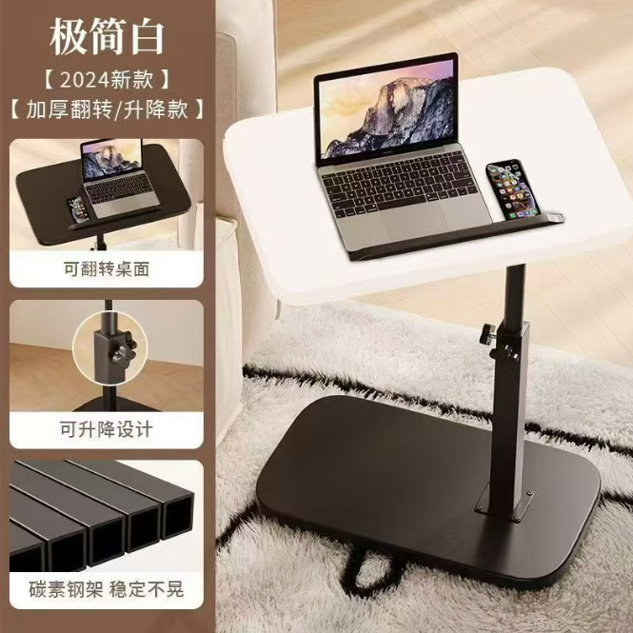
升级电脑桌边几黑架+原木色 |  |  |  | YDC-C32-HM151 | 70 |  | 14.5 | 1015 | 1015 | 2.7 | 45 | 33 | 7.5 | 0.0111 | 0.780 | 54.574
升级电脑桌边几黑架+炭黑 |  |  |  | YDC-C32-HM152 | 80 |  | 15 | 1200 | 1200 | 2.7 | 45 | 33 | 7.5 | 0.0111 | 0.891 | 71.280
加大升级电脑桌边几黑架+胡桃木+四轮 |  |  |  | YDC-C32-HM154 | 10 |  | 15 | 150 | 150 | 3.1 | 45 | 33 | 7.5 | 0.0111 | 0.111 | 1.114
加大升级电脑桌边几黑架+炭黑+四轮 |  |  |  | YDC-C32-HM156 | 25 |  | 15 | 375 | 375 | 3.1 | 45 | 33 | 7.5 | 0.0111 | 0.278 | 6.961
 |  |  |  |  |  |  |  |  |  |  |  |  |  |  | 71.07891

装柜照片
